Index

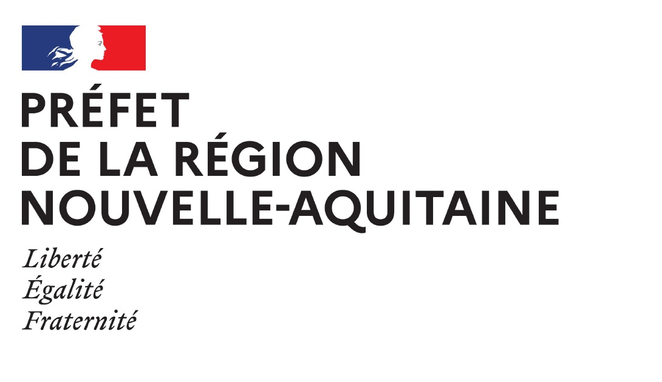

Liste des oiseaux marins déterminants
ZNIEFF-Mer de la région Nouvelle-Aquitaine

Coordination du projet : Centre de la Mer de Biarritz Partenaires d'expertise associés : Jean-Paul URCUN (Ligue de Protection des Oiseaux) / Michel LECONTE / Frédéric CAZABAN (Groupe Ornithologique des Pyrénées Atlantiques, CPIE Seignanx et Adour) / Adrien de Montaudouin (SEPANSO/Réserve Naturelle Nationale du Banc d’Arguin) / Anaïs GUERY (FAUNA) et Natacha DULKA (DREAL Nouvelle-Aquitaine) pour le soutien méthodologique. Soutien financier : DREAL Nouvelle-Aquitaine (Arrêté n° 2024/DREAL/SPN/DBEC/ND/n° 077) Citation du document : MILON, É., CASTÈGE, I., 2026. Liste des oiseaux marins déterminants ZNIEFF-mer de la région Nouvelle-Aquitaine. Centre de la Mer de Biarritz/DREAL Nouvelle-Aquitaine. Biarritz, 35p. Présentation au Groupe de Travail ZNIEFF-Mer du CSRPN : 06 février 2026 Relecture et corrections (CSRPN) : Christian ARTHUR Validation des résultats par le CSRPN : 04 juin 2026

